Informe de Producción
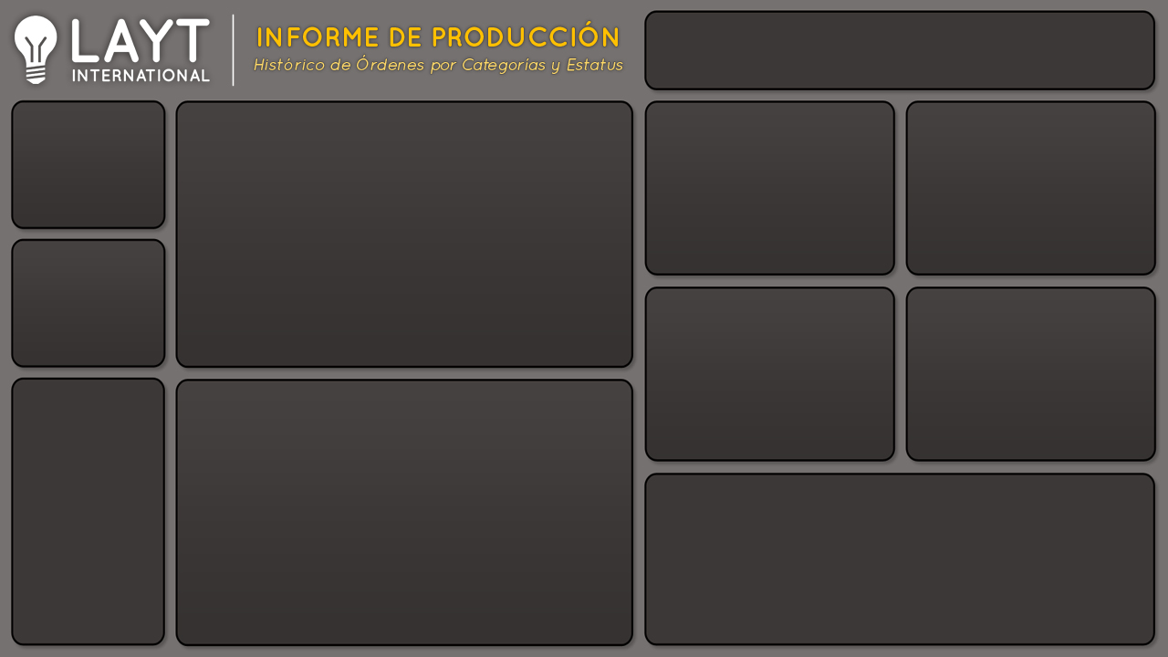

Producción
Cantidad de Producción y Órdenes por año
 | Producción | Órdenes
ene | 946 | 40
feb | 1,225 | 48
mar | 1,510 | 57
abr | 1,151 | 43
may | 1,007 | 43
jun | 982 | 43
jul | 1,411 | 49
ago | 1,243 | 44
sept | 1,013 | 41
oct | 1,499 | 61
nov | 1,110 | 42
dic | 1,112 | 41
Cantidad por Gerente
 | Total
Ana | 4893
Carlos | 2916
Jose | 3137
Rene | 3263
Cantidad por Tipo de Cliente
 | Total
Directo | 2948
Distribuidor | 7591
Otros | 3670
14.209

552
Órdenes

Cantidad por Prioridad de las órdenes
 | Total
Alta | 5550
Baja | 2962
Media | 2510
No especificada | 3187
Cantidad por Tipo de entrega
 | Total
Express Aereo | 1958
Regular Aereo | 10311
Terrestre | 1940

% Entregas y Devueltos por Mes
 | Entregado | Devuelto
ene | 85.9% | 14.1%
feb | 89.1% | 10.9%
mar | 94.0% | 6.0%
abr | 100.0% | 0.0%
may | 87.0% | 13.0%
jun | 96.0% | 4.0%
jul | 85.3% | 14.7%
ago | 81.2% | 18.8%
sept | 86.7% | 13.3%
oct | 88.5% | 11.5%
nov | 85.9% | 14.1%
dic | 81.8% | 18.2%
% Entregas
 | Entregado | Devuelto
Total | 88.5% | 11.5%


¿Cuáles son las razones de las Devolución?

Informe de Devoluciones
Producción
Cantidad de Producción y Órdenes por año
 | Producción | Órdenes
ene | 946 | 40
feb | 1,225 | 48
mar | 1,510 | 57
abr | 1,151 | 43
may | 1,007 | 43
jun | 982 | 43
jul | 1,411 | 49
ago | 1,243 | 44
sept | 1,013 | 41
oct | 1,499 | 61
nov | 1,110 | 42
dic | 1,112 | 41
Cantidad por Gerente
 | Total
Ana | 4893
Carlos | 2916
Jose | 3137
Rene | 3263
Cantidad por Tipo de Cliente
 | Total
Directo | 2948
Distribuidor | 7591
Otros | 3670
14.209

552
Órdenes

Cantidad por Prioridad de las órdenes
 | Total
Alta | 5550
Baja | 2962
Media | 2510
No especificada | 3187
Cantidad por Tipo de entrega
 | Total
Express Aereo | 1958
Regular Aereo | 10311
Terrestre | 1940

Razones de Devolución por Mes
 | Contenedor Dañado | Defectuoso | Fuera de Tiempo | Otro
ene | 81 | 26 | 15 | 11
feb | 48 | 72 |  | 14
mar |  | 53 | 38
may |  | 26 | 41 | 64
jun | 19 | 20
jul | 119 | 89
ago | 97 | 81 | 23 | 33
sept | 76 | 10 |  | 49
oct | 13 | 105 | 31 | 23
nov |  | 93 | 22 | 41
dic | 107 | 46 | 23 | 26
Razones de Devolución

 | Total
Contenedor Dañado | 560
Defectuoso | 621
Fuera de Tiempo | 193
Otro | 261

¿Cuál es el % de Entrega y Devolución?

